总结1
游戏体验局数
1.游戏体验局数分布
1-5局 | 4
5-10局 | 5
10-15局 | 7
15局以上 | 5

最佳表现击杀敌人人数
2.最佳表现击杀敌人人数分布
1-3个 | 2
3-6个 | 7
6-10个 | 7
10个以上 | 5

3.大部分玩家在3-5局后能够了解游戏玩法和规则

4.半数以上玩家觉得游戏较容易上手

5.操控满意程度一般

6.玩家对游戏节奏的感觉击中分布在3分-一般的范围内，表明当前节奏尚可，有1人感觉冗长。

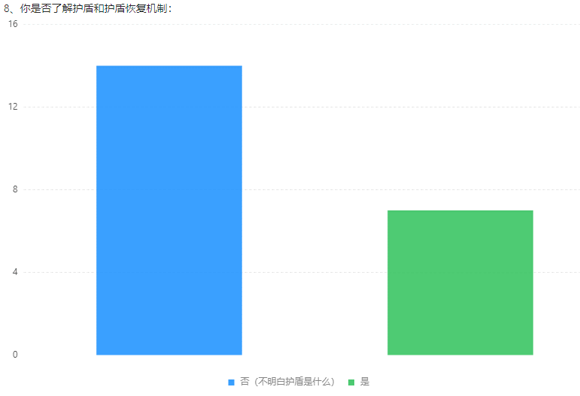
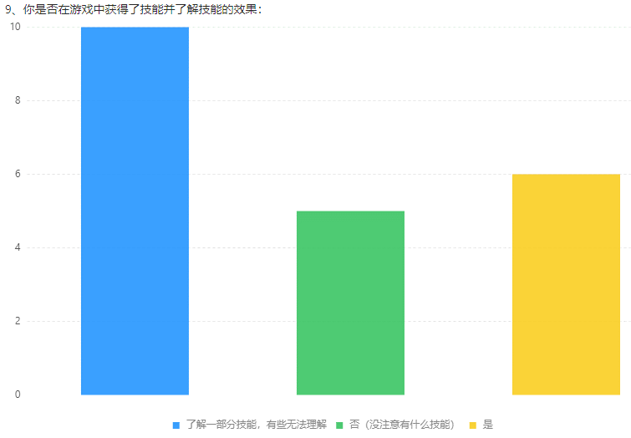
7.必要基本技巧了解程度（投掷方向、护盾恢复、技能相关）：
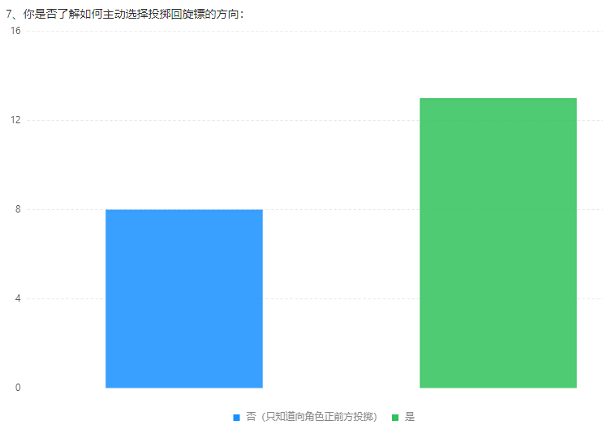

相比之下，护盾恢复机制更难以理解。

8.进阶技巧了解程度（长按蓄力、脚踢）：
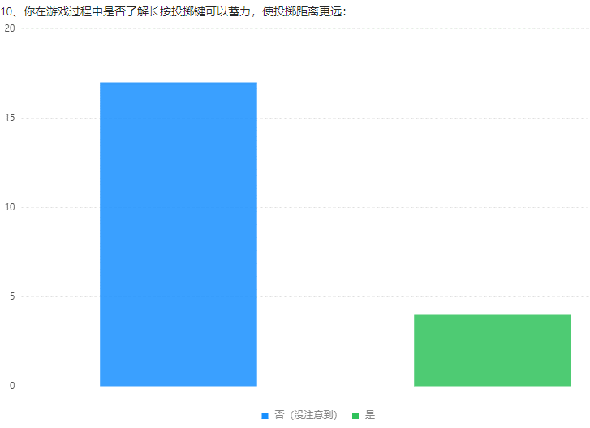
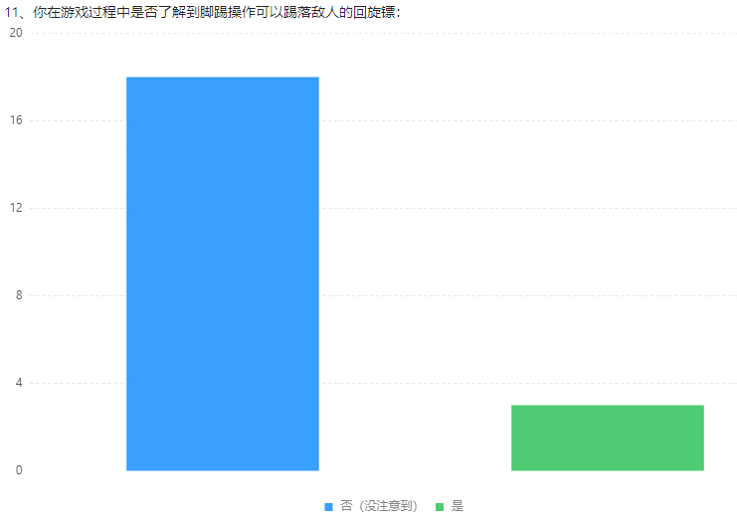

进阶技巧了解玩家较少

9.地图机关相关：
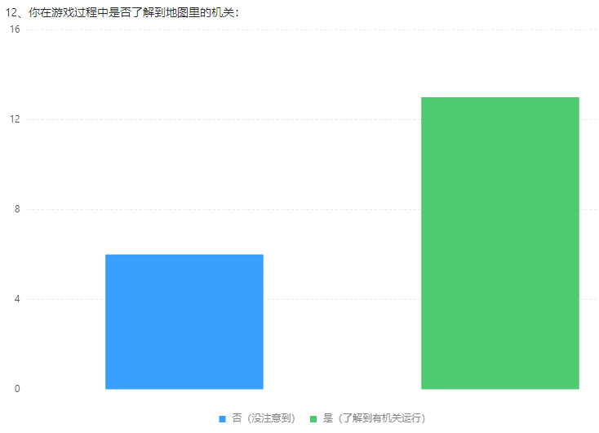

还是有部分玩家表示没有注意到地图机关

游戏难度评价
10.游戏难度评价：
1-太简单了 | 2
2 | 3
3-一般 | 11
4 | 6
5-太难了 | 0

难度呈偏向右侧的正态分布，没有玩家觉得特别难，但是有部分玩家感受到了挑战。

整体满意度评分
11.游戏整体满意度：
1分 | 0
2分 | 2
3分 | 10
4分 | 9
5分 | 0

对游戏整体评分集中在3分和4分，

12.不满体验和原因总结：
相机太高，角色太小。
操作不够流畅。
回旋镖会掉，不明白回旋镖落地机制。
扔镖很难打中人。
死亡人数太少，不够刺激。
玩法稍微有点单调。
计分规则不是很清楚，不理解头上数字。
角色外观形象没有差异化
技能和地形没有文字介绍，需要自己摸索才能明白。
长按投掷体验不佳。
跳是默认跳最远距离，希望可以选择位置。
敌我不太好辨认，感觉会误伤。
没有长期目标，容易使人遗忘。
伤害和击中对手展示不够明显。
角色移动方向指示不够明显。
地图中很少有开阔的地方，总是担心扔出去回不来。
回收回旋镖时不能动，很容易死。
一些飘字提示还没有加，所以很多游戏机制新人发现不了，比如缴械。

13.满意的原因或感受：
角色画风比较萌，比较欢乐，轻松可爱。
玩法简单轻度，且有一定沉浸感。
操作简单，适合休闲。

14.游戏最吸引你的一个点：
美术风格。
休闲又竞技。
可以击落回旋镖。
新手每局都能有些新体验，比如技能、机关、跌落等，像发现彩蛋一样。

总结2
游戏体验局数
1.游戏体验局数分布
1-5局 | 10
5-10局 | 4
10-15局 | 0
15局以上 | 4

最佳表现击杀敌人人数
2.最佳表现击杀敌人人数分布
1-3个 | 3
3-6个 | 7
6-10个 | 7
10个以上 | 2

解锁角色数量
3.总共解锁了几个角色
1个 | 7
2个 | 8
3个 | 0
4个 | 1
5个 | 2

能否快速了解游戏玩法和规则
4.能否快速了解游戏玩法和规则
1-可以快速了解 | 11
2-玩了3-5局才能了解 | 6
3-玩了5局以上才能了解 | 1
4-到现在还不了解 | 0

游戏是否容易上手
5.游戏是否容易上手
1-非常容易 | 5
2 | 3
3-一般般 | 7
4 | 1
5-对我来说太难了 | 2

你对当前游戏操控感受整体满意程度是
6.你对当前游戏操控感受整体满意程度是
1分 | 1
2分 | 4
3分 | 5
4分 | 6
5分 | 2

比赛节奏
7.你觉得单局游戏（包括5个小回合）的比赛节奏如何：
1-太快了 | 6
2 | 1
3-一般般 | 7
4 | 3
5-过于冗长 | 1

技能叠加组合在战斗中的作用
8.你觉得技能叠加组合在战斗中的作用如何：
1-没啥感觉 | 4
2 | 2
3-一般般 | 3
4 | 5
5-非常有用 | 4

是否会根据不同角色选择不同技能组合
9.你是否会根据不同的角色选择不同的技能组合：
1-不太能理解如何选 | 14
2 | 1
3-有时候会 | 1
4 | 1
5-会根据角色特点选择 | 2

不同角色的战斗体验差别
10.你觉得不同的角色在游戏中的战斗体验差别如何:
1-都差不多 | 5
2 | 2
3-部分有差别 | 6
4 | 0
5-特点比较鲜明 | 3

投掷方向
草丛
脚踢
11.战斗技能考察
投掷方向 |  |  |  | 草丛 |  | 脚踢
是 | 13 |  |  | 是 | 12 | 是 | 5
否 | 5 |  |  | 否 | 6 | 否 | 13

游戏难度
12.游戏难度
1-太简单了 | 6
2 | 1
3-一般 | 8
4 | 0
5-太难了 | 3

对游戏的整体满意度
13.对当前游戏的整体满意度
1分 | 2
2分 | 1
3分 | 7
4分 | 7
5分 | 1

14.不满体验和原因总结
总体感受相关：
感觉像是几个人围在一起互殴，没有任何策略性的战斗；
较为复杂，不太适合我这种手残党，玩多了较为无聊
每个角色的区别暂不明显，现在只感觉甜甜圈速度慢。

游戏节奏相关：
一小局感觉很快。可能是对战机器人的原因
5局游戏太长了
主要就是每局游戏的回合数太多了，虽然每回合时间很短，但是总时长仍然很长。导致发现要解锁新角色需要再玩很多局，就很容易弃坑。
节奏有时候太快，经常什么都没做，就结束了一小局，
单局游戏的回合数量太多了，打满了可能需要9回合，还不能退出，时间有点长，需要时间很充裕的人才会沉浸其中。而且有些分割感，每个回合之间感觉像是两局游戏，作为同局游戏的不同回合感觉间隔时间有些长。
新手第一场开始还没反应过来第1回合就结束了，有点懵
每局游戏需要赢5回合，时间过长。一开始前两局并不了解这个规则，没有地方说明获胜规则，单局内没有倒计时和局数提示，不知如何结束。

技能相关：
单个技能或多个技能的搭配在战斗中表现并不明显
分裂标，为什么捡多次的意义，有点微妙。
分裂镖有点难用（也可能是还没领会到使用技巧）；
爆炸技能太容易误伤自己和队友，开始不知道屡次自残，后面一般不用了；
控制镖学习成本比较高，方向比较难控制，起初不知道怎么收放；
开局3选1的技能，重复度较高，技能作用不是很明显。
建议技能分阶段解锁，尤其新手局，那些学习成本高的、会伤到自己的技能对新手都不太友好
第2个人物的技能，感觉太废了。

操控相关：
不清楚飞镖什么情况下会回来，什么时候不回来。手里经常没有飞镖
回收飞镖没有教学，复活队友没有教学。
战斗看着很欢乐但非常难操作，比如逃跑几乎不可能边跑边打，因为攻击前摇太长，边走边打根本扔不出飞镖或者方向完全反了，我除非站住不动，否则很难扔到我想要的方向
回旋镖输出太难了，我现在都靠躲草丛平砍A人。
跳跃无CD，可以光速追击，然后平A带走。技能搭配变强体验不明显，冰冻爆炸效果明显强（但都不如平A）
双镖的角色，只投出一个标时，不能远程回收
连跳可以搞一个用三四次就有cd。现在无限跳太快了

地图相关：
地图中的障碍物在战斗中感觉没有什么价值；
地图边缘死亡，死亡前的将要死亡提示不明显。搞不清到底多久是安全的。（箭头闪烁及不明显，对时间感也不清楚）
中间有水池机关的地图，打开机关变水池后，AI不知绕行，己方敌方全都往里跳
地图中的草丛最好重新设计一下，目前这个看不出来是草丛，人物是从它的下方经过的，像是在脑顶上。并且不知道草丛的功能是什么，如果是隐身，可以将人物半透明化表示。
地图有一个黑色线的范围，但是人物能随意走出黑线，然后走到地图边缘就突然死了，没有任何提示。
边线外面直接死掉有点突兀，如果是个悬崖可能还容易接受些

引导提示相关：
队伍指示不清，每小局的战斗结算界面一闪而过难以看清哪队获胜，就算看清了我也不知道自己是哪队的，因为在战场中时没有明确的队标指示
新手引导，图片引导不如强引导更能让玩家熟悉按键操作，引导玩家走到位置点击某功能按钮加文字说明的方式，更能快速熟悉。看完图片，如果没注意的可能就忘了按键的作用。

整体满意度评价
15.和上次测试的对比
整体满意度对比
1分 | 1 | 0 | 2
2分 | 2 | 2 | 1
3分 | 3 | 10 | 7
4分 | 4 | 9 | 7
5分 | 5 | 0 | 1
 |  | 3.33 | 3.22

难度评价对比
难度对比
1-太简单了 | 1 | 2 | 6
2 | 2 | 3 | 1
3-一般 | 3 | 11 | 8
4 | 4 | 6 | 0
5-太难了 | 5 | 0 | 3
 |  | 2.95 | 2.61

操控满意程度对比
操控满意程度对比
1分 | 1 | 1 | 1
2分 | 2 | 4 | 4
3分 | 3 | 11 | 5
4分 | 4 | 5 | 6
5分 | 5 | 0 | 2
 |  | 2.95 | 3.22

比赛节奏对比
1-太快了 | 1 | 0 | 6
2 | 2 | 4 | 1
3-一般般 | 3 | 16 | 7
4 | 4 | 1 | 3
5-过于冗长 | 5 | 1 | 1
 |  | 2.95 | 2.56

